상품제안서
스마일 H밴드담요 | 상품코드: F24649

 |  |  |  |  |  |  | 02-412-0044 | www.easy1.co.kr
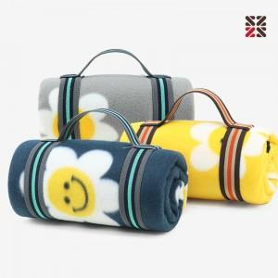

【상세/제작정보】 | <p>​</p>

【인쇄/포장옵션】 | 실크, 자수 / OPP(비닐)

【공급단가】 | 수량 | 200~ | 500~ | 1,000~ | 3,000~ | 5,000~
*VAT별도 | 단가 | 3,480원 | 3,420원 | 3,330원 | 3,270원 | 3,190원

【상품 URL】 | http://www.easy1.co.kr/src/goods_detail.php?gdno=24649

